SpringBatch
・Spring Batchのイメージ
 | ・処理単位：step
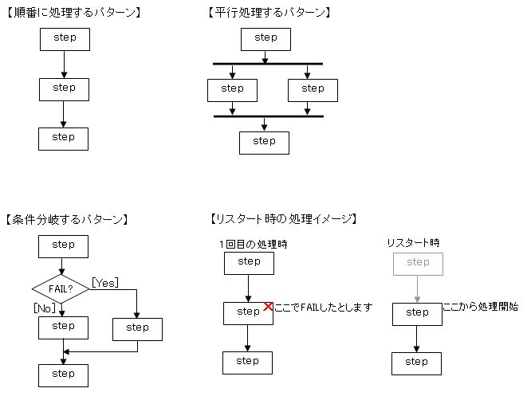

・ステップの種類
 | １）taskletのみのステップ
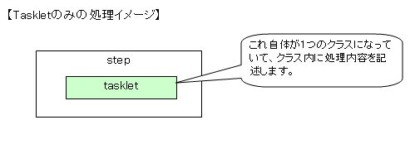

 | ２)チャンクによるステップ

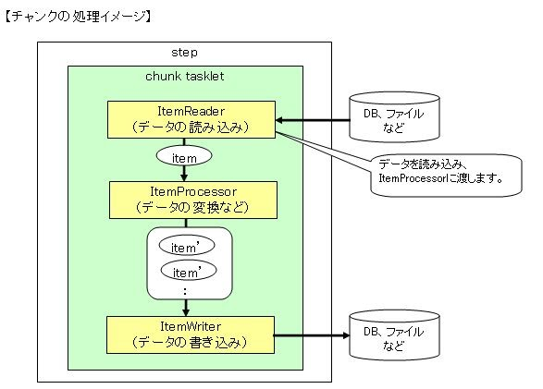

コミット数までListに溜める

 |  | reader:Processer=1:1
 |  | Processer:writer=1:n(n:コミット数)

 | ・采用多种机制加速Job的执行
 |  | 批处理工作处理的数据量大，而执行窗口一般又要求比较小。所以必须要通过多种方式来加速Job的执行。一般我们有四种方式来实现：
 |  | ①在单个step中多线程执行任务
 |  |  |  |  | public Step step() { | steps.get("stepUploadImage")
 |  |  |  |  | return stepBuilders.get("step") |  | .<File, ImageDto>chunk(10)
 |  |  |  |  | .tasklet(tasklet) |  | .reader(imageFileItemReader)
 |  |  |  |  | .throttleLimit(20) |  | .processor(imageItemProcessor)
 |  |  |  |  | .build(); |  | .writer(imageFileItemWriter)
 |  |  |  |  | } |  | .taskExecutor(taskExecutor)
 |  | ②并行执行不同的Step |  |  |  |  | .throttleLimit(10) | //在单个step中多线程执行任务
 |  |  |  |  | public Job job() { |  | .build();
 |  |  |  |  | return stepBuilders.get("parallelSteps")
 |  |  |  |  | .start(step1)
 |  |  |  |  | .split(asyncTaskExecutor).add(flow1, flow2)
 |  |  |  |  | .next(step3)
 |  |  |  |  | .build();
 |  |  |  |  | }
 |  | ③并行执行同一个Step
 |  |  |  | Spring batch提供了PartitionStep来实现对同一个step在多个进程中实现并行处理。行运行。
 |  |  |  | 通过PartitonStep再配合PartitionHandler可以将一个step扩展到多个Slave上实现并行运行。

 |  |  | ④远程执行Chunk任务
 |  |  |  |  | 远程执行Chunk任务则是将某个Step的processer操作分割到多个进程中，多个进程通过一些中间件进行通讯颈而Reader和Writer不是瓶颈
 |  |  |  | 的场景。（比如采用消息的方式）。这种方式适合于Processer是瓶颈而Reader和Writer不是瓶颈的场景。

SpringBatch実行方法
longchampBatchをご参考
１．コマンド
java org.springframework.batch.core.launch.support.CommandLineJobRunner
classpath:/example/launch-context.xml job1 name=zw date=2017/04/01

２．Eclipse
メイン
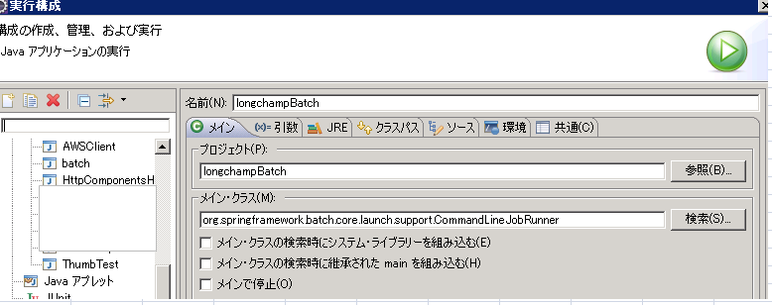

引数
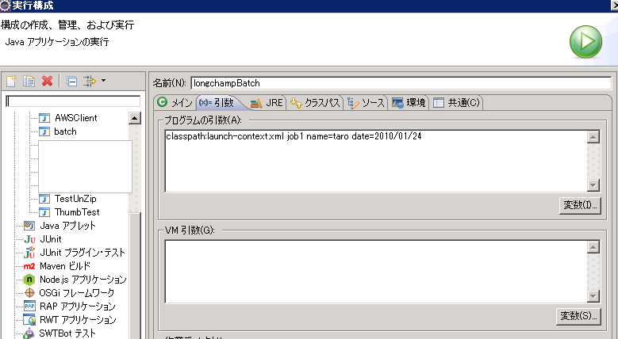

参考：https://sites.google.com/site/soracane/home/springnitsuite/spring-batch/spring-batchno-kihon-gainen

